상품제안서
리유저블백 | 상품코드: S47346

 |  |  |  |  |  |  | 02-713-8555 | www.synergygift.co.kr
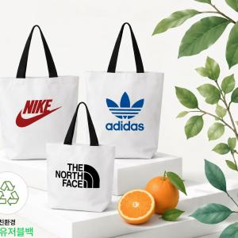

【상세/제작정보】 | <br><br>

【인쇄/포장옵션】 | 실크 / OPP(비닐)

【공급단가】 | 수량 | 100~ | 500~ | 1,000~ | 3,000~ | 5,000~
*VAT별도 | 소형 | 1,170원 | 1,140원 | 1,100원 | 1,050원 | 1,010원
 | 중형 | 1,300원 | 1,270원 | 1,230원 | 1,170원 | 1,130원
 | 대형 | 1,560원 | 1,520원 | 1,470원 | 1,400원 | 1,350원

【상품 URL】 | https://www.synergygift.co.kr:443/src/goods_detail.php?gdno=47346

